상품제안서
시스템 다이어리 25/32절 | 상품코드: F14712

 |  |  |  |  |  |  | 02-412-0044 | www.easy1.co.kr
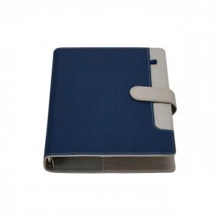 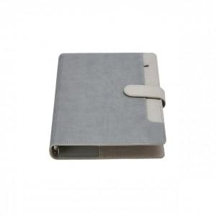 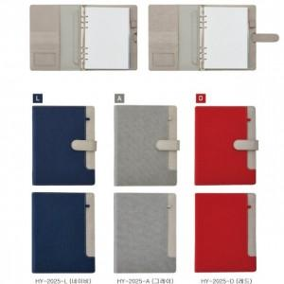

【상세/제작정보】

【인쇄/포장옵션】 | 불박 / 포장불가능

【공급단가】 | 수량 | 200~ | 500~ | 1,000~ | 3,000~ | 5,000~
*VAT별도 | 25절 | 11,900원 | 11,470원 | 11,050원 | 10,620원 | 10,200원
 | 32절 | 11,620원 | 11,200원 | 10,790원 | 10,370원 | 9,960원

【상품 URL】 | https://dev.easy1.co.kr:443/src/goods_detail.php?gdno=14712

